Hoja 1
 |  |  |  |  |  |  |  |  | CFE / DISTRIBUCIÓN CENTRO SUR

 |  |  |  |  |  |  |  |  |  |  |  |  |  |  |  |  |  |  |  | Folio
 |  |  |  |  |  |  |  |  |  |  |  |  |  |  |  |  |  |  |  | DC-SIM
 |  |  |  |  |  |  |  |  | SUBDIRECCIÓN DE DISTRIBUCIÓN

ACTA DE ENTREGA - RECEPCIÓN DE BIEN
Contrato |  |  |  |  |  | Partida |  |  |  |  | Posición |  |  |  |  | Zona |  |  | Fecha

Polígono |  |  |  |  |  |  |  |  |  | Contratista |  |  |  |  |  |  |  |  | Ciclo

Dirección |  |  |  |  |  |  |  |  |  |  |  | Descripción

PLANTILLA DE INSTALACIÓN |  |  |  |  |  |  |  |  |  |  |  |  |  |  |  |  |  | OBSERVACIONES

 | Instalador |  |  | Gabinete |  |  |  |  |  |  | Latitud |  |  | Longitud
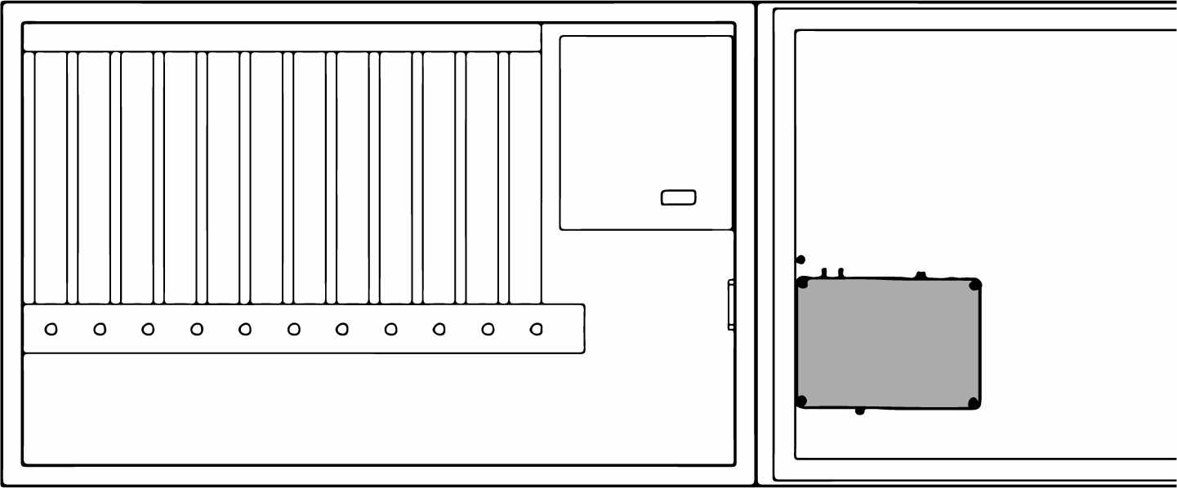

 |  |  |  |  |  |  |  |  |  |  |  |  |  | Trimódulo

 | QR |  |  |  |  |  |  |  |  |  |  |  |  | GAMMA
 |  |  |  |  |  |  |  |  |  |  |  |  |  |  |  |  |  | Validación de Correspondencia ✔
 | 1 | 2 | 3 |  | 3 |  | 5 | 6 |  | 7 | 8 | 9 | 10 |  | 11 |  | 12

 |  |  |  |  |  |  |  |  |  |  |  |  |  |  |  |  |  | CFE / Supervisión |  |  |  | Cantilever / Contratista
 |  |  |  |  |  |  |  |  |  |  |  |  |  |  |  |  |  | Ing. Jonathan Solorzano |  |  |  | Alfonso Calderon Licona AC1

 |  |  |  |  |  |  |  |  |  | CFE / DISTRIBUCIÓN CENTRO SUR

 |  |  |  |  |  |  |  |  |  |  |  |  |  |  |  |  |  |  |  |  | Folio
 |  |  |  |  |  |  |  |  |  |  |  |  |  |  |  |  |  |  |  |  | DC-SIM
 |  |  |  |  |  |  |  |  |  | SUBDIRECCIÓN DE DISTRIBUCIÓN

EVIDENCIA FOTOGRÁFICA

